PEEK Sample #4 - 10 FBG
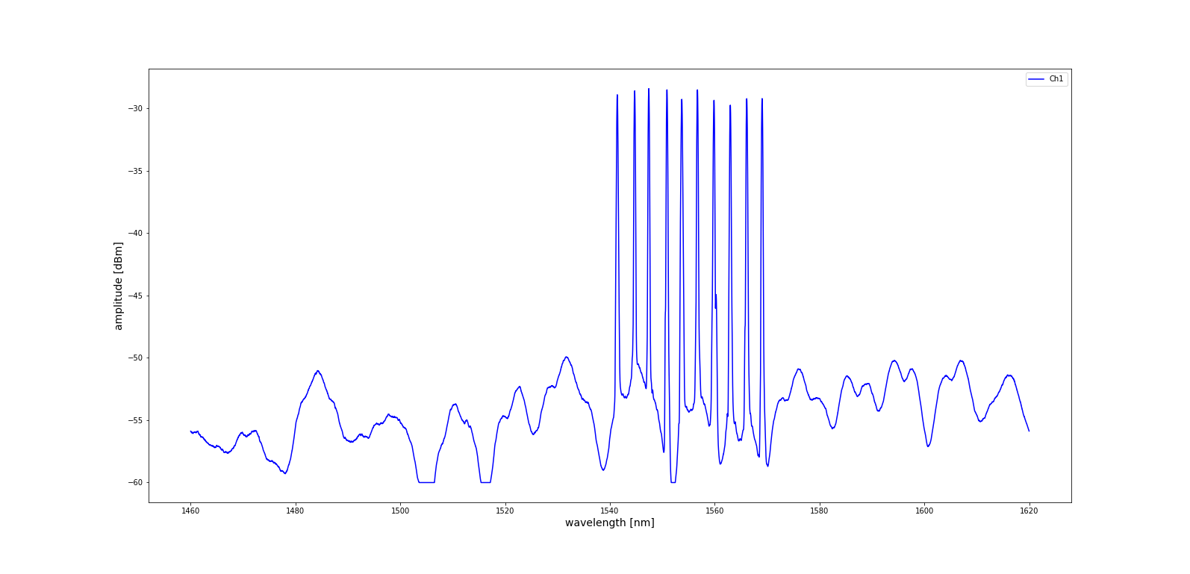
Parc_4
FBG# | Wellenlänge in nm | Level | Abstände der FBGs in mm
FBG1 | 1541.4084704 | -28.89 | ca. 500
FBG2 | 1544.7231607 | -28.58 | 2500
FBG3 | 1547.4201931 | -28.4 | 2500
FBG4 | 1550.8918709 | -28.5 | 2500
FBG5 | 1553.7166275 | -29.26 | 2500
FBG6 | 1556.7071778 | -28.5 | 2500
FBG7 | 1559.8602712 | -29.34 | 2500
FBG8 | 1562.9766189 | -29.73 | 2500
FBG9 | 1566.1157665 | -29.21 | 2500
FBG10 | 1569.0480887 | -29.2 | 2500
 |  |  | 23000

PEEK Sample #9 -14 FBG
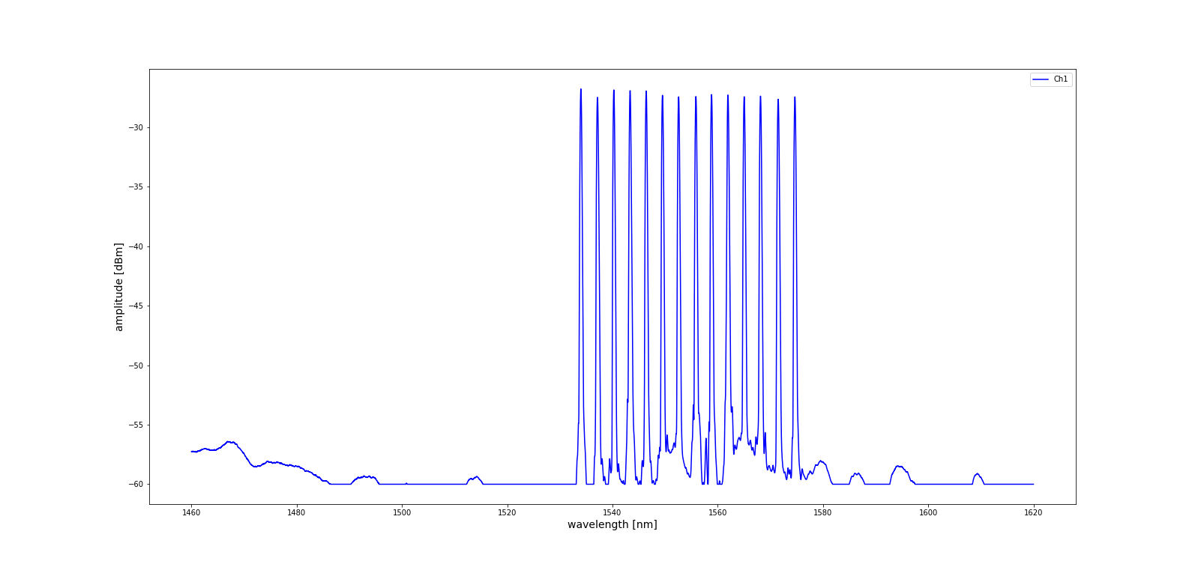
Parc_9
FBG# | Wellenlänge in nm | Level | Abstände der FBGs in mm
FBG1 | 1534.003792 | -26.8 | ca. 500
FBG2 | 1537.1554133 | -27.51 | 2500
FBG3 | 1540.2640224 | -26.89 | 2500
FBG4 | 1543.355036 | -26.95 | 2500
FBG5 | 1546.4160963 | -26.98 | 2500
FBG6 | 1549.5076468 | -27.34 | 2500
FBG7 | 1552.5786416 | -27.47 | 2500
FBG8 | 1555.8607507 | -27.44 | 2500
FBG9 | 1558.8344447 | -27.28 | 2500
FBG10 | 1561.9514226 | -27.31 | 2500
FBG11 | 1565.035795 | -27.46 | 2500
FBG12 | 1568.1392347 | -27.41 | 2500
FBG13 | 1571.4986976 | -27.67 | 2500
FBG14 | 1574.6759111 | -27.47 | 2500
 |  |  | 33000

